Узб
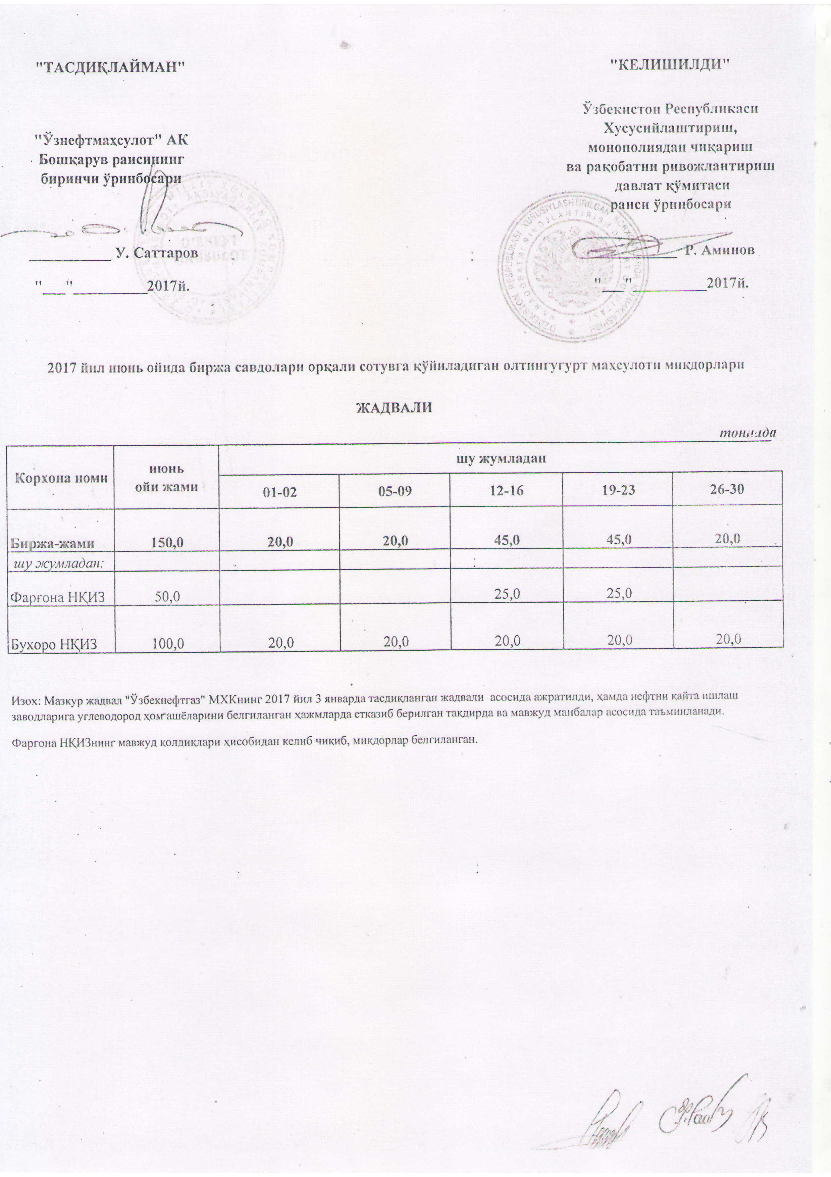
2017 йил июнь ойида биржа савдолари орқали сотувга қўйиладиган олтингугурт маҳсулоти миқдорлари ЖАДВАЛИ
 |  |  |  |  |  | тоннада
Корхона номи | июнь ойи жами | шу жумладан
 |  | 01-02 | 05-09 | 12-16 | 19-23 | 26-30
Биржа-жами | 150.0 | 20.0 | 20.0 | 45.0 | 45.0 | 20.0
шу жумладан:
Фарғона НҚИЗ | 50.0 |  |  | 25.0 | 25.0
Бухоро НҚИЗ | 100.0 | 20.0 | 20.0 | 20.0 | 20.0 | 20.0

Изоҳ: Мазкур жадвал "Узбекнефтгаз" МХКнинг 2017 йил 3 январда тасдиқланган жадвали ассосида ажратилди, хамда нефтни кайта ишлаш заводларига углеводород ҳом ашёларини белгиланган ҳажмларда етказиб берилган тақдирда ва мавжуд манбалар асосида таъминланади

Фарғона НҚИЗнинг мавжуд колдиқлари ҳисобидан келиб чиқиб, миқдорлар белгиланган

